Sheet1
提 案 書

マイクロファイバーミニタオル |  | 参考上代 | ¥100 | 販売価格
 |  | （税別） |  | （税別）
【JAN】 | 4562121883840
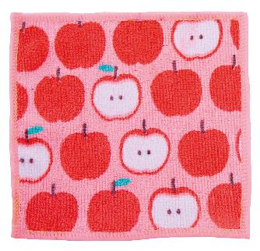 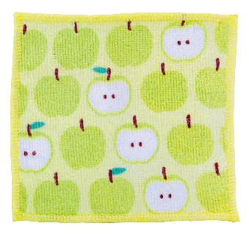 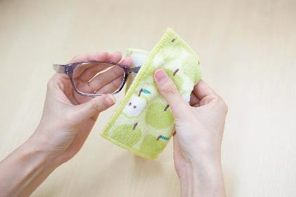  |  |  | 【商品番号】 6310 【本体サイズ】 150×150mm・5g 【パッケージサイズ】 160×160×3mm・7g 【個装形態】 ポリ袋入 【色・柄】 グリーン・レッド（指定不可） 【材質】 ポリエステル 【入数】 600 【商品説明】 汚れ落としや脂取りに最適なミニサイズのマイクロファイバータオル 【生産国】 中国

